Plan
Kids' Athletics - Plan organisant les ateliers
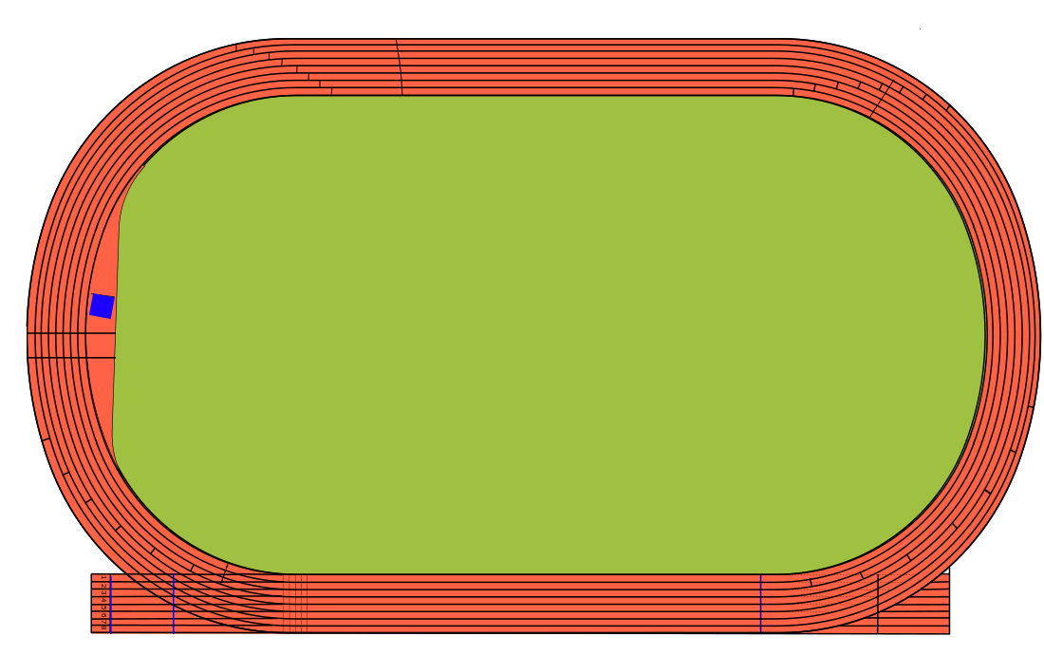

7
2

3
1 et 5

6
4

On peut organiser ce Kids'Athletics sur un demi-terrain de foot, mais pour plus de lisibilité, il est présenté ici sur le terrain entier.
Légende: | 1 = Formule 1 | 4 = Cible | 7 = genoux / rotation
 | 2 = Grenouille | 5 = Formule 1
 | 3 = Navettes | 6 = Croix / Corde

